表紙・改定履歴
Webダイレクト販売

画面設計書
Web申込み専用ページ本人確認書類提出画面
G0219

© 2020 Sasuke Financial Lab Inc.

変 更 記 録
版数 REV. | 作成更新日 | 変 更 内 容 | 担 当
01 | 2020-08-20 | 初版 | 小川
02 | 2020-09-04 | 名称変更 ・「申込マイページ本人確認書類提出画面」→「Web申込み専用ページ本人確認書類提出画面」 | 幡司

画面レイアウト
画面レイアウト |  | システム | 画面名 | 画面ID
 |  | Webダイレクト販売 | Web申込み専用ページ本人確認書類提出画面 | G0219

A
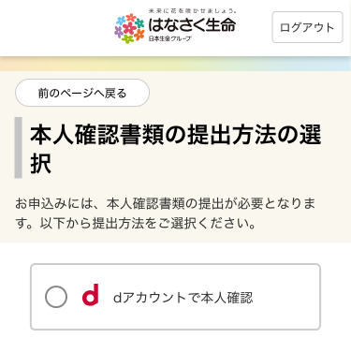
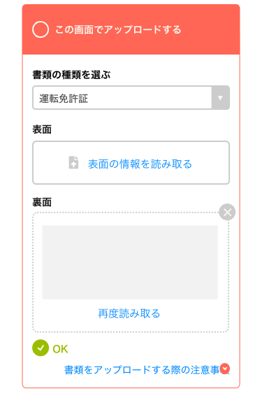

2
3
4
5
6

1

 |  |  |  |  | ※dアカウントでの本人確認認証後
B
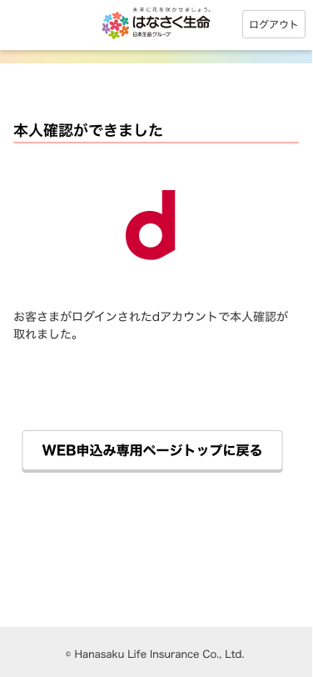
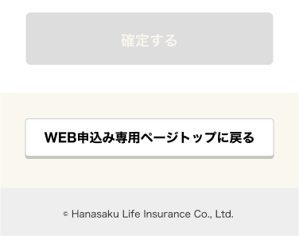

1

2

 | ※B1の送信ボタンが押下され、送信が完了した際に表示されるポップアップ画面
C
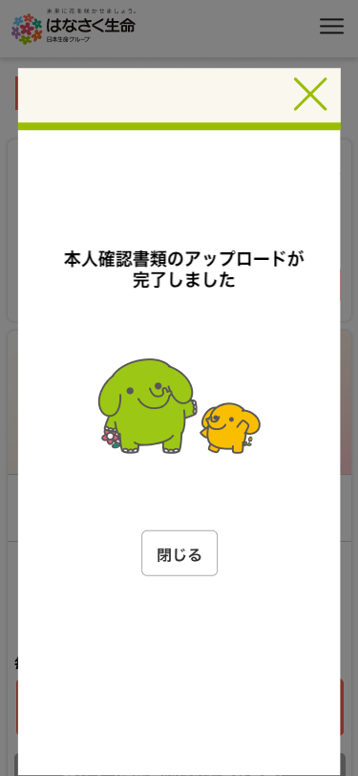

1

メッセージ一覧
メッセージ一覧 |  | システム | 画面名 | 画面ID
 |  | Webダイレクト販売 | Web申込み専用ページ本人確認書類提出画面 | G0219
No | メッセージID | メッセージ内容

1
2
3
4
5
pending
6
7
8
9
10
11
12
13
14
15
16
17
18
19
20
21
22
23
24
25
26
27

